상품제안서
주문제작 아크릴 스마트톡 | 상품코드: S38507

 |  |  |  |  |  |  | 02-713-8555 | www.synergygift.co.kr
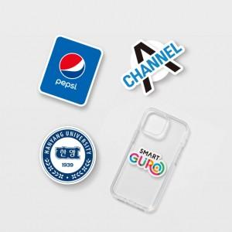 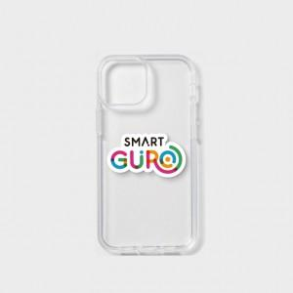

【상세/제작정보】 | <p><span style="font-size: 14pt;">※ 제작 사이즈는 5*5cm 이내로 작업됩니다.</span></p><p><span style="font-size: 14pt;">&nbsp;</span></p><p><span style="font-size: 14pt;"></span><span style="font-size: 18.6667px;"></span><span style="font-size: 18.6667px;">※</span><span style="font-size: 18.6667px;">​ 아크릴 인쇄 위에 에폭시 추가 공정 가능!&nbsp;</span></p><p><span style="font-size: 14pt;">&nbsp;- 단가 고객센터 문의</span></p><p><span style="font-size: 14pt;">&nbsp;- 일정은 아크릴 일정에 + 7일 추가 소요​</span></p>

【인쇄/포장옵션】 | 풀칼라 / OPP(비닐)

【공급단가】 | 수량 | 100~ | 300~ | 500~ | 1,000~ | 3,000~
*VAT별도 | 2T | 1,080원 | 1,040원 | 1,000원 | 960원 | 930원
 | 3T | 1,480원 | 1,430원 | 1,370원 | 1,320원 | 1,280원
 | 5T | 2,020원 | 1,950원 | 1,870원 | 1,800원 | 1,750원

【상품 URL】 | https://www.synergygift.co.kr:443/src/goods_detail.php?gdno=38507

